Quotation (AVENTOS&Hisense)
 | 

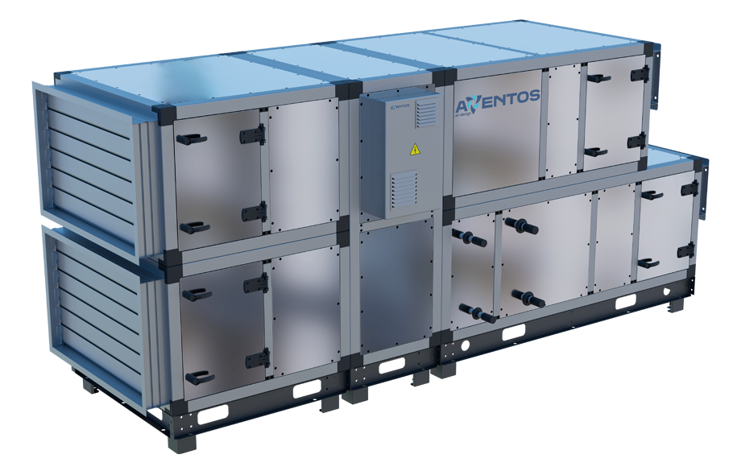

 |  |  |  |  |  | Коммерческое
 |  |  |  |  |  | предложение

 |  |  |  |  |  | на поставку климатического оборудования
 |  |  |  | №
 |  |  |  | #
 |  |  |  | от

Благодарим вас за рассмотрение коммерческого предложения предоставляемый ООО "AVENTOS"

Тип продукта | Наименование | Модель | Производительность | Кол-во | Ед.изм. | Цена за ед. с НДС | Сумма с НДС

Тип продукта | Наименование | Модель | Производительность | Кол-во | Ед.изм. | Цена за ед. с НДС | Сумма с НДС

Тип продукта | Наименование | Модель | Производительность | Кол-во | Ед.изм. | Цена за ед. с НДС | Сумма с НДС

Тип продукта | Наименование | Модель | Производительность | Кол-во | Ед.изм. | Цена за ед. с НДС | Сумма с НДС

Тип продукта | Наименование | Модель | Производительность | Кол-во | Ед.изм. | Цена за ед. с НДС | Сумма с НДС

Тип продукта | Наименование | Модель | Производительность | Кол-во | Ед.изм. | Цена за ед. с НДС | Сумма с НДС

Тип продукта | Наименование | Модель | Производительность | Кол-во | Ед.изм. | Цена за ед. с НДС | Сумма с НДС

Тип продукта | Наименование | Модель | Производительность | Кол-во | Ед.изм. | Цена за ед. с НДС | Сумма с НДС

Тип продукта | Наименование | Модель | Производительность | Кол-во | Ед.изм. | Цена за ед. с НДС | Сумма с НДС

Тип продукта | Наименование | Модель | Производительность | Кол-во | Ед.изм. | Цена за ед. с НДС | Сумма с НДС

Тип продукта | Наименование | Модель | Производительность | Кол-во | Ед.изм. | Цена за ед. с НДС | Сумма с НДС

Тип продукта | Наименование | Модель | Производительность | Кол-во | Ед.изм. | Цена за ед. с НДС | Сумма с НДС

Примечание :

Условия оплаты подлежат обсуждению при контрактации.
Срок поставки: 8-12 недель после предоплаты;
Условия поставки: Самовывоз из завода (Транспортные расходы не включены.);

Оформление комплексной страховки по транспортировке под ответственность покупателя;
Дополнительные услуги по сборке и разборки приточно-вытяжных установок перерасчитывается заводом производителем по необходимости;
Цены на коммерческое предложение действует в течении 2х недель от даты выдачи КП.

Директор |  |  |  |  | Ж.Х. Назаров
 |  |  | Подпись

